Fedlap
Jászdózsa Községi Önkormányzat
5122 Jászdózsa, Szent Mihály tér 1.

JÁSZDÓZSA KÖZSÉGI ÖNKORMÁNYZAT

2014. ÉVI KÖLTSÉGVETÉS BESZÁMOLÓ

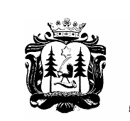

Jászdózsa
2015.

